Champs de l'étude
Champ de l'étude :
Pour les fonctionnaires relevant des employeurs territoriaux : ensemble des personnes affiliées au régime de retraite des fonctionnaires territoriaux et hospitaliers, la CNRACL, et qui n’ont pas liquidé leurs droits à pension au 31 décembre 2020. En d’autres termes, le périmètre des fonctionnaires concerne toutes les personnes ayant fait l'objet d'au moins une déclaration de la part d'un employeur relevant de la fonction publique territoriale (communes, départements, régions, centres d’action sociale, syndicats) durant leur carrière et n’ayant pas liquidé leurs droits à retraite. Ce périmètre comprend donc des personnes qui peuvent ne pas être en activité (en disponibilité par exemple).
Pour les salariés relevant des employeurs territoriaux : ensemble des personnes qui ont cotisé à l’Ircantec au cours de l’année 2020 en travaillant chez un employeur relevant de la fonction publique territoriale, c’est-à-dire ayant fait l’objet d’une déclaration dans l’année 2020 quelles que soient la durée de leur activité et leurs conditions de travail (temps complet ou partiel, travail saisonnier ou à domicile...). Les élus ne sont pas pris en compte dans cette publication.
Les salariés de la fonction publique territoriale relevant de l’Ircantec ont une durée d’affiliation dans le régime réduite pour une bonne partie des personnes ayant acquis des droits. Ainsi, la durée moyenne de cotisation est inférieure à 10 années et près de 50 % des personnes partant à la retraite perçoivent un versement sous forme de capital unique (pour plus de détails, voir le Questions retraite et solidarité - Les études n°25). A l’inverse, les fonctionnaires territoriaux ont des carrières relevant de la CNRACL qui concernent la majeure partie de leur carrière. La CNRACL constitue ainsi leur régime principal dans la très grande majorité des cas (pour plus de détails, voir le Questions retraite et solidarité -Les études n°5). Par conséquent, le périmètre retenu pour les salariés est celui des individus qui ont acquis des droits au cours de l’année 2020 alors que le périmètre considéré pour les fonctionnaires est celui des individus qui disposent de droits dans le régime à la fin de l’année 2020.

Effectifs des personnels
Nombre d'agents en 2020 (en milliers)
2020
EFFECTIFS DES PERSONNELS (en milliers) | Ensemble | Evolution | Hommes | Femmes
 |  | 2020/2019
Fonctionnaires | 1,497.80 | 0.40% | 627.6 | 870.2
en % |  |  | 41.90% | 58.10%
Salariés* | 1,076.10 | -3.80% | 339.8 | 736.3
en % |  |  | 31.60% | 68.40%

* L’effectif des salariés intègre 72.403 fonctionnaires. Ces derniers sont affiliés à l’Ircantec car ils occupent des emplois à temps non complet d’une durée hebdomadaire inférieure à 28h.

Pyramide des ages fonctionnaire
Pyramide des âges des fonctionnaires en 2020

Répartition par âge des fonctionnaires
age | Homme | Femme | age | Homme | Femme
15 | 0 | 0 | 15 | 0 | 0
16 | 0 | 0 | 16 | 0 | 0
17 | 0 | 0 | 17 | 0 | 0
18 | 10 | 3 | 18 | -10 | 3
19 | 86 | 18 | 19 | -86 | 18
20 | 252 | 96 | 20 | -252 | 96
21 | 584 | 268 | 21 | -584 | 268
22 | 1039 | 600 | 22 | -1039 | 600
23 | 1509 | 1139 | 23 | -1509 | 1139
24 | 2317 | 1978 | 24 | -2317 | 1978
25 | 3338 | 2940 | 25 | -3338 | 2940
26 | 4040 | 4183 | 26 | -4040 | 4183
27 | 5146 | 5362 | 27 | -5146 | 5362
28 | 6119 | 6982 | 28 | -6119 | 6982
29 | 7383 | 8643 | 29 | -7383 | 8643
30 | 8083 | 10112 | 30 | -8083 | 10112
31 | 9235 | 11714 | 31 | -9235 | 11714
32 | 9912 | 13052 | 32 | -9912 | 13052
33 | 10632 | 14183 | 33 | -10632 | 14183
34 | 11096 | 15389 | 34 | -11096 | 15389
35 | 11835 | 16475 | 35 | -11835 | 16475
36 | 12211 | 17224 | 36 | -12211 | 17224
37 | 13041 | 17982 | 37 | -13041 | 17982
38 | 14706 | 20408 | 38 | -14706 | 20408
39 | 15755 | 21577 | 39 | -15755 | 21577
40 | 16237 | 22877 | 40 | -16237 | 22877
41 | 16355 | 22950 | 41 | -16355 | 22950 |  | femmes | hommes | global
42 | 16800 | 22940 | 42 | -16800 | 22940 | age moyen sur tout l'effectif | 48.2 | 47.5 | 47.9
43 | 17816 | 24320 | 43 | -17816 | 24320
44 | 17998 | 24522 | 44 | -17998 | 24522
45 | 19610 | 25820 | 45 | -19610 | 25820
46 | 21566 | 28728 | 46 | -21566 | 28728
47 | 23775 | 31115 | 47 | -23775 | 31115
48 | 24156 | 32233 | 48 | -24156 | 32233
49 | 24030 | 32962 | 49 | -24030 | 32962
50 | 23572 | 32213 | 50 | -23572 | 32213
51 | 22906 | 32186 | 51 | -22906 | 32186
52 | 22772 | 31855 | 52 | -22772 | 31855
53 | 22780 | 32595 | 53 | -22780 | 32595
54 | 23570 | 34064 | 54 | -23570 | 34064
55 | 24145 | 34282 | 55 | -24145 | 34282
56 | 24664 | 34779 | 56 | -24664 | 34779
57 | 23784 | 33804 | 57 | -23784 | 33804
58 | 22365 | 31414 | 58 | -22365 | 31414
59 | 22217 | 30597 | 59 | -22217 | 30597
60 | 16449 | 26820 | 60 | -16449 | 26820
61 | 12678 | 24103 | 61 | -12678 | 24103
62 | 7518 | 13206 | 62 | -7518 | 13206
63 | 4754 | 8178 | 63 | -4754 | 8178
64 | 3281 | 5636 | 64 | -3281 | 5636
65 | 2105 | 3513 | 65 | -2105 | 3513
66 | 1044 | 1698 | 66 | -1044 | 1698
67 | 241 | 367 | 67 | -241 | 367
68 | 86 | 109 | 68 | -86 | 109
69 | 38 | 34 | 69 | -38 | 34

Pyramide des ages salariés
Pyramide des âges des salariés en 2020

age | Homme | Femmes | age | Homme | Femme | Cette pyramide concerne les cotisants de 15 à 69 ans et non la totalité des cotisants
15 | 89 | 33 | 15 | -89 | 33
16 | 1446 | 1115 | 16 | -1446 | 1115
Répartition par âge des salariés
17 | 4772 | 5131 | 17 | -4772 | 5131
18 | 13659 | 16782 | 18 | -13659 | 16782
19 | 18352 | 24822 | 19 | -18352 | 24822
20 | 18056 | 27075 | 20 | -18056 | 27075
21 | 16010 | 25855 | 21 | -16010 | 25855
22 | 13830 | 23673 | 22 | -13830 | 23673
23 | 11798 | 21089 | 23 | -11798 | 21089
24 | 10975 | 19881 | 24 | -10975 | 19881
25 | 10136 | 18492 | 25 | -10136 | 18492
26 | 9111 | 17150 | 26 | -9111 | 17150
27 | 8591 | 16016 | 27 | -8591 | 16016
28 | 8099 | 15744 | 28 | -8099 | 15744
29 | 7684 | 15114 | 29 | -7684 | 15114
30 | 7203 | 14823 | 30 | -7203 | 14823
31 | 6689 | 14331 | 31 | -6689 | 14331
32 | 6672 | 14289 | 32 | -6672 | 14289
33 | 6188 | 14033 | 33 | -6188 | 14033
34 | 5932 | 14117 | 34 | -5932 | 14117
35 | 5792 | 13797 | 35 | -5792 | 13797
36 | 5372 | 13801 | 36 | -5372 | 13801
37 | 5376 | 13519 | 37 | -5376 | 13519
38 | 5413 | 14340 | 38 | -5413 | 14340
39 | 5408 | 14043 | 39 | -5408 | 14043
40 | 5288 | 14408 | 40 | -5288 | 14408
41 | 5122 | 13574 | 41 | -5122 | 13574
42 | 5018 | 13226 | 42 | -5018 | 13226
43 | 5042 | 13366 | 43 | -5042 | 13366
44 | 4877 | 13356 | 44 | -4877 | 13356
45 | 5034 | 13813 | 45 | -5034 | 13813
46 | 5231 | 14694 | 46 | -5231 | 14694
47 | 5313 | 15627 | 47 | -5313 | 15627
48 | 5600 | 15521 | 48 | -5600 | 15521
49 | 5371 | 15450 | 49 | -5371 | 15450
50 | 5198 | 15306 | 50 | -5198 | 15306
51 | 5157 | 14874 | 51 | -5157 | 14874
52 | 4867 | 14605 | 52 | -4867 | 14605
53 | 4865 | 14637 | 53 | -4865 | 14637 |  |  | femmes | hommes | hommes
54 | 5015 | 14660 | 54 | -5015 | 14660 |  | age moyen sur tout l'effectif | 38.7 | 35.7 | 37.8
55 | 4858 | 14730 | 55 | -4858 | 14730
56 | 4935 | 14321 | 56 | -4935 | 14321
57 | 4867 | 13852 | 57 | -4867 | 13852
58 | 4403 | 13133 | 58 | -4403 | 13133
59 | 4430 | 12660 | 59 | -4430 | 12660
60 | 4323 | 12063 | 60 | -4323 | 12063
61 | 3944 | 11657 | 61 | -3944 | 11657
62 | 3433 | 10324 | 62 | -3433 | 10324
63 | 2578 | 6451 | 63 | -2578 | 6451
64 | 2304 | 5160 | 64 | -2304 | 5160
65 | 1917 | 4259 | 65 | -1917 | 4259
66 | 1682 | 3261 | 66 | -1682 | 3261
67 | 1207 | 2243 | 67 | -1207 | 2243
68 | 936 | 1474 | 68 | -936 | 1474
69 | 757 | 1060 | 69 | -757 | 1060

Poids des agents
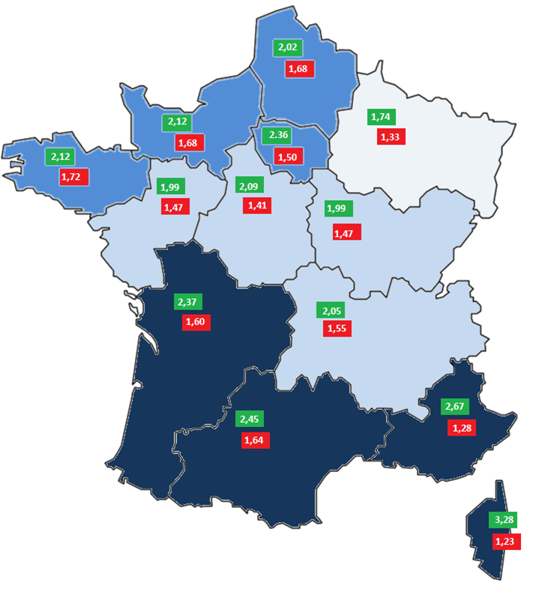
Poids des personnels des collectivités territoriales par rapport à la population régionale 2020

En nombre pour 100 habitants
Region | CNRACL | IRCANTEC | TOTAL
Corse | 3.28 | 1.23 | 4.51
Occitanie | 2.45 | 1.64 | 4.09
Nouvelle Aquitaine | 2.37 | 1.60 | 3.97
Provence-Alpes-Côte d'Azur | 2.67 | 1.28 | 3.96
Île-de-France | 2.36 | 1.50 | 3.86
Bretagne | 2.12 | 1.72 | 3.84
Normandie | 2.12 | 1.68 | 3.79
Hauts-de-France | 2.02 | 1.68 | 3.70
Auvergne-Rhône-Alpes | 2.05 | 1.55 | 3.60
Centre-Val-de-Loire | 2.09 | 1.41 | 3.50
Bourgogne-Franche-Comté | 1.99 | 1.50 | 3.49
Pays de la Loire | 1.99 | 1.47 | 3.46
Grand Est | 1.74 | 1.33 | 3.07
DOM et COM | 0.08 | 0.07 | 0.15

Evolution du nb d'employeurs
Évolution du nombre d’employeurs collectivités territoriales

 |  | 2004 | 2005 | 2006 | 2007 | 2008 | 2009 | 2010 | 2011 | 2012 | 2013 | 2014 | 2015 | 2016 | 2017 | 2018 | 2019 | 2020
 | Employeurs CNRACL | 43,140 | 43,701 | 44,190 | 44,489 | 44,670 | 44,624 | 44,587 | 44,205 | 44,479 | 44,306 | 43,941 | 43,959 | 42,207 | 41,635 | 41,038 | 40,490 | 40,183
 | Employeurs Ircantec | 49,384 | 49,357 | 49,357 | 49,304 | 49,189 | 49,070 | 48,960 | 48,738 | 48,405 | 48,140 | 47,599 | 47,095 | 46,258 | 44,477 | 43,793 | 42,835 | 42,226

Carte - Région des employeurs
Nombre d’employeurs territoriaux pour 100 000 habitants en 2020

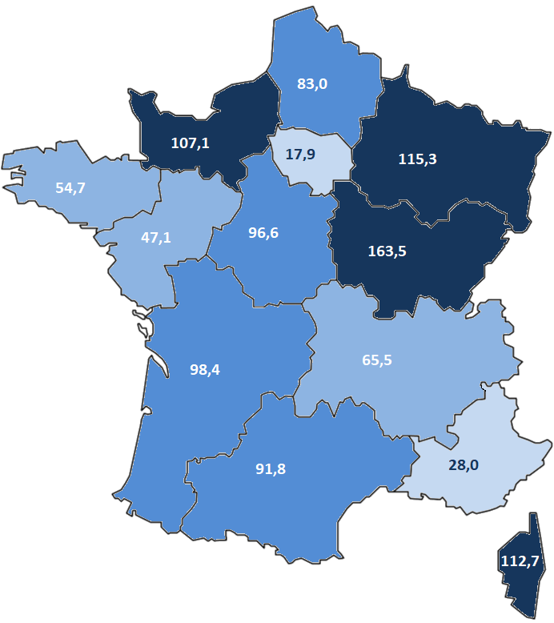
Region | Nombre d'employeurs
Bourgogne-Franche-Comté | 163.5
Corse | 112.7
Grand Est | 115.3
Normandie | 107.1
Nouvelle Aquitaine | 98.4
Centre-Val-de-Loire | 96.6
Occitanie | 91.8
Hauts-de-France | 83.0
Auvergne-Rhône-Alpes | 65.5
Bretagne | 54.7
Pays de la Loire | 47.1
Provence-Alpes-Côte d'Azur | 28.0
Île-de-France | 17.9

